상품제안서
카카오 춘식이 젤펜 | 상품코드: S40253

 |  |  |  |  |  |  | 02-713-8555 | www.synergygift.co.kr
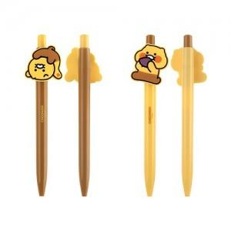

【상세/제작정보】 | <p><span style="font-size: 14pt;">※ 볼펜 실크인쇄 별도 문의 바랍니다.</span></p>

【인쇄/포장옵션】 | 스티커 / 포장불가능

【공급단가】 | 수량 | 100~ | 300~ | 1,000~ | 3,000~ | 10,000~
*VAT별도 | 발라당 | 1,970원 | 1,880원 | 1,790원 | 1,760원 | 1,700원
 | 고구마 | 1,970원 | 1,880원 | 1,790원 | 1,760원 | 1,700원

【상품 URL】 | https://www.synergygift.co.kr:443/src/goods_detail.php?gdno=40253

